DR-F120
견 적 서

교수학습개발원 |  | 귀하
전화 :
팩스 :
담당 :

아래와 같이 견적합니다.

견 적 합 계 : | ₩417,450
견 적 일 자 : | 2017-07-26
결 재 조 건 :

품 명 | 규 격 | 수 량 | 단 가 | 금 액 | 세 액 | 합 계 액
 |  |  |  | - | - | -
스캐너 | Canon DR-F120 | 1 | 379,500 | 379,500 | 37,950 | 417,450
 | (A4 사이즈까지 지원가능) |  |  | - | - | -

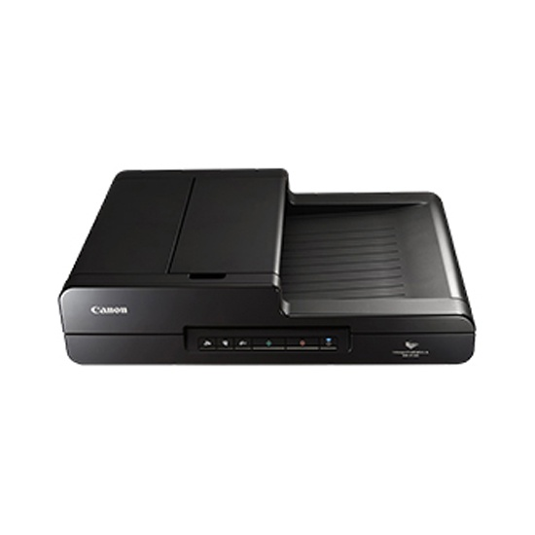
 | 자동급지
 | 문서,명함 스캔기능
 | 백지 skip 기능
 | 분당 20ppm 흑백스캔
 | 분당 10ppm 컬러스캔(200dpi)

 |  |  |  | - | - | -
 |  |  |  | - | - | -
 |  |  |  | - | - | -
 |  |  |  | - | - | -
* 결제계좌 : | 신한 110-138-600484 (씨넷 조규장) |  | 합 계 | 379,500 | 37,950 | 417,450
* 견적담당 : | 유 지 현 (033-264-3200)
* REMARK

